Ｈ30年04月
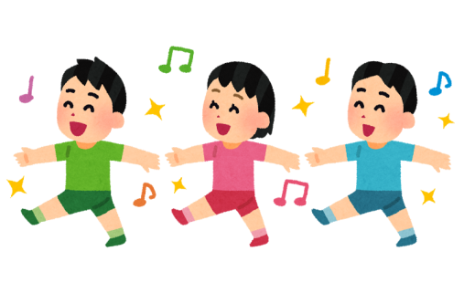

【にかほ市内 保育園・認定こども園 入所状況】

 |  |  |  |  |  |  |  | 平成30年4月１日時点

 | 保育園
 | 保育所名 |  | 定員 | ０歳 | １歳 | ２歳 | ３歳 | ４歳 | ５歳 | 合計
 | にかほ保育園 |  | 240 | 3 | 15 | 46 | 45 | 49 | 38 | 196
 | つぼみ保育園 |  | 45 | 3 | 21 | - | - | - | - | 24
 | 勢至保育園 |  | 120 | 2 | 12 | 15 | 24 | 24 | 25 | 102
 | ひまわり保育園 |  | 60 | 2 | 10 | 7 | 20 | 3 | 14 | 56
 | 明星保育園 |  | 40 | 2 | 5 | 8 | 8 | 7 | 8 | 38
 | 星城保育園 |  | 40 | 0 | 5 | 7 | 5 | 9 | 6 | 32
 | 小砂川保育園 |  | 20 | 0 | 1 | 4 | 5 | 3 | 4 | 17
 | 合計 |  | 565 | 12 | 69 | 87 | 107 | 95 | 95 | 465

 | 認定こども園
 | 認定こども園名 |  | 定員 | ０歳 | １歳 | ２歳 | ３歳 | ４歳 | ５歳 | 合計
 | 幼保連携型認定こども園 仁賀保 | 教育認定 （１号認定） | 35 | - | - | - | 9 | 10 | 9 | 28
 |  | 保育認定 （２・３号認定） | 50 | 5 | 12 | 9 | 12 | 6 | 10 | 54
 | 白百合こども園 | 教育認定 （１号認定） | 45 | - | - | - | 7 | 17 | 18 | 42
 |  | 保育認定 （２・３号認定） | 110 | 4 | 20 | 18 | 19 | 7 | 26 | 94
 | 合計 |  | 240 | 9 | 32 | 27 | 47 | 40 | 63 | 218

